GALERIA
Marca | Modelo | Foto 1 | Foto 2 | Foto 3 | Foto 4 | Nota fotos | Carpeta local imágenes
Carabela | Coyote | 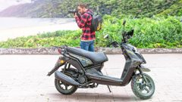 |  |  |  | 4 fotos completas, distintos ángulos | /mnt/data/Carabela_Imagenes_RiderMex/Coyote
Carabela | Venom 175 |  |  |  |  | 4 fotos completas, distintos ángulos | /mnt/data/Carabela_Imagenes_RiderMex/Venom 175
Carabela | Kronos | 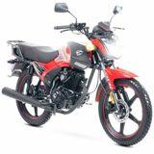 | 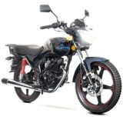 | 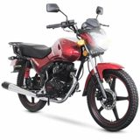 | 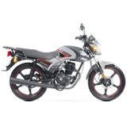 | 4 fotos completas obtenidas por búsqueda visual | /mnt/data/Carabela_Imagenes_RiderMex/Kronos
Carabela | Bat 150 |  | 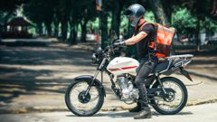 |  |  | 4 fotos completas, distintos ángulos | /mnt/data/Carabela_Imagenes_RiderMex/Bat 150
Carabela | Hunter 110 | 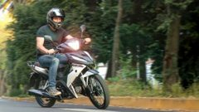 | 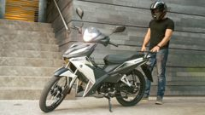 |  |  | 4 fotos completas, distintos ángulos | /mnt/data/Carabela_Imagenes_RiderMex/Hunter 110
Carabela | Fishbone | 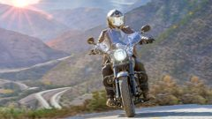 | 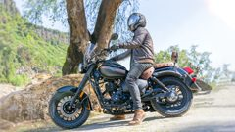 |  | 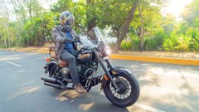 | 4 fotos completas, distintos ángulos | /mnt/data/Carabela_Imagenes_RiderMex/Fishbone
Carabela | Kronos 200 |  |  |  | 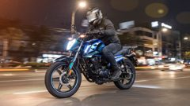 | 4 fotos completas, distintos ángulos | /mnt/data/Carabela_Imagenes_RiderMex/Kronos 200
Carabela | R250Z | 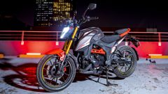 | 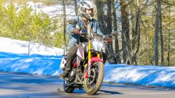 | 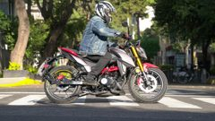 |  | 4 fotos completas, distintos ángulos | /mnt/data/Carabela_Imagenes_RiderMex/R250Z
Carabela | R300Z 4V |  |  |  |  | 4 fotos completas, distintos ángulos | /mnt/data/Carabela_Imagenes_RiderMex/R300Z 4V
Carabela | Atlas 98 |  | 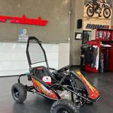 | 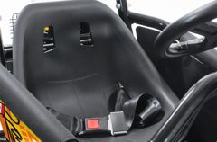 | 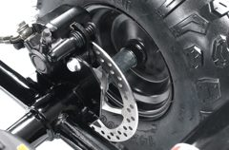 | 2 fotos completas + 2 fotos de detalle (fuente limitada) | /mnt/data/Carabela_Imagenes_RiderMex/Atlas 98
Carabela | Arena Pro |  |  |  | 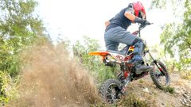 | 4 fotos completas, distintos ángulos | /mnt/data/Carabela_Imagenes_RiderMex/Arena Pro
Carabela | Route R Sonora |  | 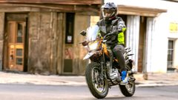 |  | 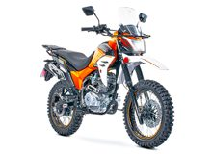 | 4 fotos completas, distintos ángulos | /mnt/data/Carabela_Imagenes_RiderMex/Route R Sonora
Carabela | Dirt3 |  | 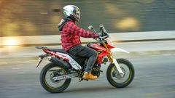 |  |  | 4 fotos completas, distintos ángulos | /mnt/data/Carabela_Imagenes_RiderMex/Dirt3
Carabela | Dakota 320R | 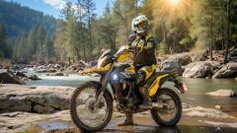 |  | 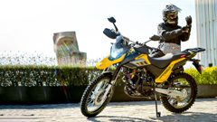 | 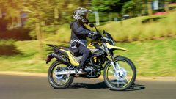 | 4 fotos completas, distintos ángulos | /mnt/data/Carabela_Imagenes_RiderMex/Dakota 320R
Carabela | Hills 150 |  |  |  |  | 4 fotos completas, distintos ángulos | /mnt/data/Carabela_Imagenes_RiderMex/Hills 150
Carabela | Voodoo |  | 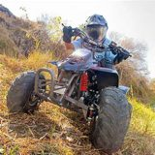 | 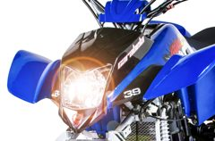 | 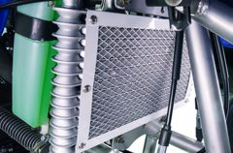 | 2 fotos completas + 2 fotos de detalle (fuente limitada) | /mnt/data/Carabela_Imagenes_RiderMex/Voodoo

